상품제안서
트래블 대용량 워터 방수 백팩(25L) 드라이백팩 | 상품코드: F26549

 |  |  |  |  |  |  | 02-412-0044 | www.easy1.co.kr
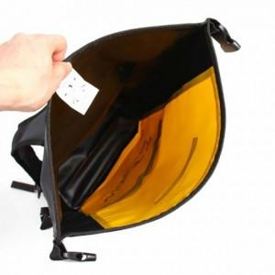

【상세/제작정보】 | 기본수량 미만 인쇄불가 실크인쇄 1도(80원)/ 2도(150원)/ 3도(200원)/ 4도(250원)

【인쇄/포장옵션】 | 실크 / 포장불가능

【공급단가】 | 수량 | 20~ | 50~ | 100~ | 300~ | 500~
*VAT별도 | 단가 | 21,060원 | 20,720원 | 20,220원 | 19,710원 | 19,370원

【상품 URL】 | http://www.easy1.co.kr/src/goods_detail.php?gdno=26549

